Blad1
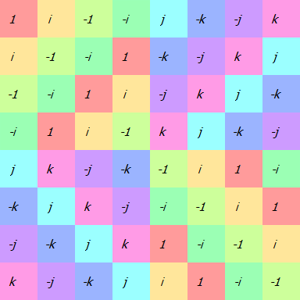
(Deze kolom is niet gesorteerd volgens de groepstabel maar volgens hoe het vermeld staat in de opgave)

 |  | 1 | i | -1 | -i | j | -k | -j | k
1 | => | 1 | 2 | 3 | 4 | 5 | 6 | 7 | 8 | ()
i | => | 4 | 1 | 2 | 3 | 8 | 5 | 6 | 7 | (5678)(1234)
-1 | => | 3 | 4 | 1 | 2 | 7 | 8 | 5 | 6 | (68)(57)(24)(13)
-i | => | 2 | 3 | 4 | 1 | 6 | 7 | 8 | 5 | (5876)(1432)
j | => | 7 | 6 | 5 | 8 | 1 | 4 | 3 | 2 | (2846)(1537)
k | => | 8 | 7 | 6 | 5 | 2 | 1 | 4 | 3 | (2547)(1638)
-j | => | 5 | 8 | 7 | 6 | 3 | 2 | 1 | 4 | (2648)(1735)
-k | => | 6 | 5 | 8 | 7 | 4 | 3 | 2 | 1 | (2745)(1836)

 | Om een rij te bepalen: Kijk op welke positie elk element zit ten opzichte van zijn positie in de eerste rij
 | bv. In rij 1 van de groepstabel: positie van i = 2, positie van j = 5
 | bv. In rij 2 van de groepstabel: positie van i = 1, positie van j = 8
 | De disjuncte cykelnotatie is ook altijd ten opzichte van de eerste rij

